Suite de pruebas
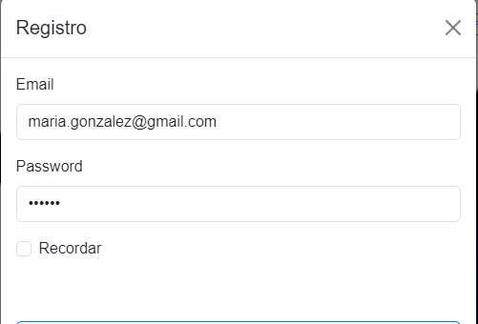
SUITE DE PRUEBAS - WEB HAPPY FETS
No | Caso de prueba | Prioridad | Precondiciones | Datos de entrada | Pasos | Resultados Esperado | Resultado Obtenido | Estado prueba
AREA FUNCIONAL: REGISTRO DE USUARIO
1 | Registrar un nuevo cliente llenando todos los campos exitosamente (Happy path) | Alta | * tener instalado un navegador. *Tener conexión a internet | Registro Nombre usuario Apellido Password | 1. Abrir la pagina 2. Clic en la opcion Registrar, en el boton superior izquierdo. 3. ingresar los datos de enrada. 4. clic en el boton registrar. | el usuario es registrado exitosamente
2 | Registrar un nuevo cliente con campos requeridos en blanco | Alta | * tener instalado un navegador. *Tener conexión a internet | Registro sin correo ni password | 1. Abrir la pagina 2. Clic en la opcion Registrar, en el boton superior izquierdo. 3. ingresar sin ningun dato 4. clic en el boton registrar | 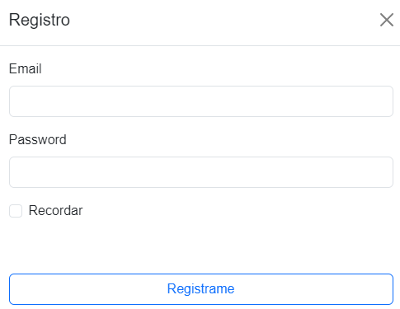 el usuario no ha sido registrado exitosamente
3 | Registrar un nuevo cliente con un password de 4 caracteres | Alta | * tener instalado un navegador. *Tener conexión a internet | Verificar Registro Correo y Password de 4 caracteres y que no deje hacer el registro porque no cumple con el criterio de validacion del password | 1. Abrir la pagina 2. Clic en la opcion Registrar, en el boton superior izquierdo. 3. ingresar los datos de entrada y el password de 4 caracteres 4. clic en el boton registrar | Contraseña incorecta
4 | Registrar un cliente ya existente | Alta | * tener instalado un navegador. *Tener conexión a internet | Verificar Registro Correo y Password generando una alerta diciendo de que el usuario ya existe y que haga un nuevo registro con otro correo password | 1. Abrir la pagina 2. Clic en la opcion Registrar, en el boton superior izquierdo. 3. ingresar los datos de entrada y el password de 4 caracteres 4. clic en el boton registrar | 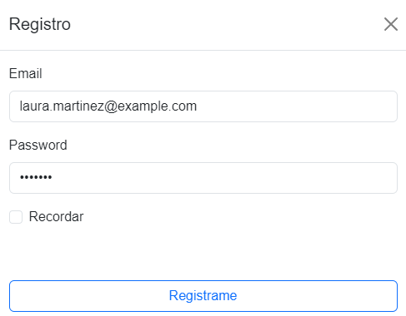 Alerta Redirigiendo segun el rol
AREA FUNCIONAL: Login
1 | Inicio de Sesion con Correo y Password | Alta | * tener instalado un navegador. *Tener conexión a internet | Correo y Password | 1. Abrir la pagina 2. Clic en la opcion Registrar, en el boton superior izquierdo. 3. ingresar los datos de entrada y el password con el criterio de validacion minimo 6 carcteres 4. clic en el boton login | 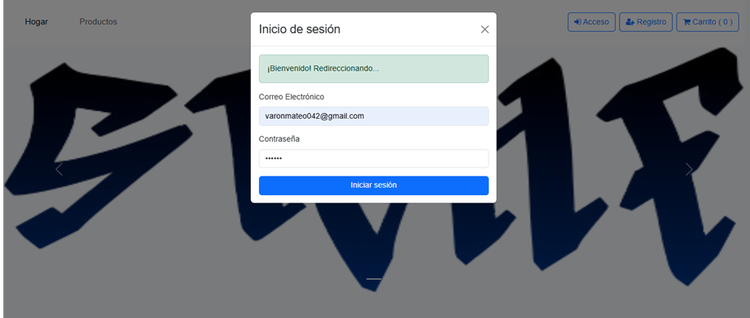 Login exitoso
2 | validacion Correo | Alta | * tener instalado un navegador. *Tener conexión a internet | Correo | 1. Abrir la pagina 2. Clic en la opcion Registrar, en el boton superior izquierdo. 3. ingresar Correo 4. clic en el boton login | Generar alerta de que complete el campo faltante | 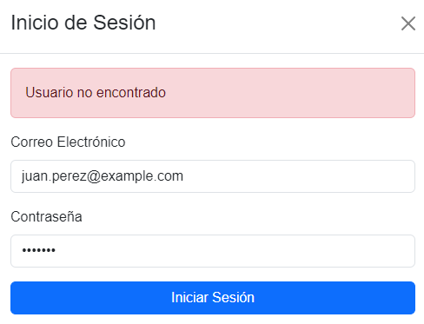
3 | validacion Password | Alta | * tener instalado un navegador. *Tener conexión a internet | Password | 1. Abrir la pagina 2. Clic en la opcion Registrar, en el boton superior izquierdo. 3. ingresar Password 4. clic en el boton login | 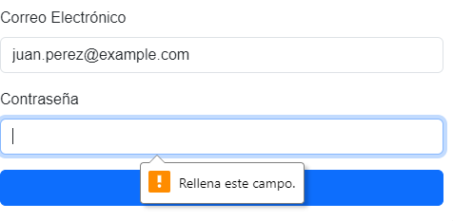 Generar alerta de que complete el campo faltante
4 | Validacion Inicio de sesion en rol Administrador | Alta | * tener instalado un navegador. *Tener conexión a internet | Ingresar Correo , Password | 1. Abrir la pagina 2. Clic en la opcion Registrar, en el boton superior izquierdo. 3. ingresar Correo, Password 4. clic en el boton login |  Login exitoso y Redirigir de acuerdo al rol
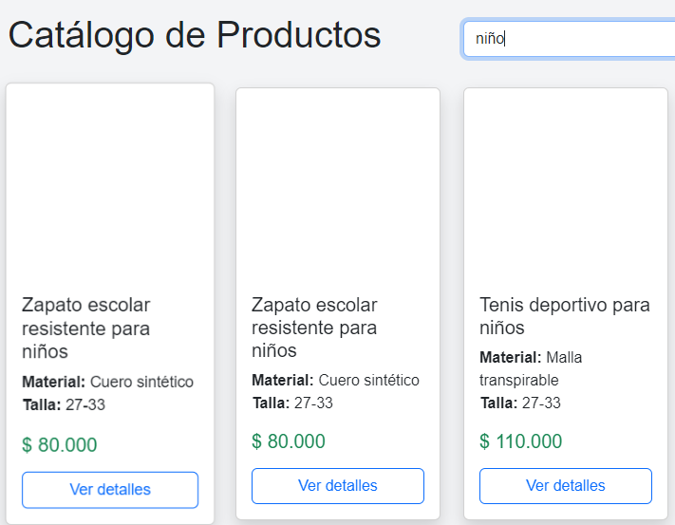
AREA FUNCIONAL : HISTORIA: Calzados
1 | El cliente puede buscar y explorar diferentes tipos de calzados segun las categorias. | Alta | * tener instalado un navegador. *Tener conexión a internet | Categoria (Mujer, Hombre Y Niño) | 1. Abrir la pagina 2. Clic en la opción Login en el boton superior izquierdo. 3. ingresar Correo, Password 4. bajar el carrousel de imagenes y se muestra la parte de busqueda | Busqueda por categorias de calzado de acuerdo a la busqueda
2 | El cliente puede vizualizar los diferentes tipos de calzados | Alta | * tener instalado un navegador. *Tener conexión a internet | Catalogo de calzados | 1. Abrir la pagina 2. Clic en la opcion Login, en el boton superior izquierdo. 3. ingresar Correo, Password 4. bajar el carrousel de imagenes y se muestra los calzados | Visualizacion de los calzados que estan disponibles en el stock
3 | El cliente puede visulizar los diferentes tipos de calzados con un boton en la parte de abajo para ver el detalle del calzado | Alta | * tener instalado un navegador. *Tener conexión a internet | Catalogo de calzados | 1. Abrir la pagina 2. Clic en la opcion Login, en el boton superior izquierdo. 3. ingresar Correo, Password 4. bajar el carrousel de imagenes y se muestra los calzados y el boton de ver detalle | 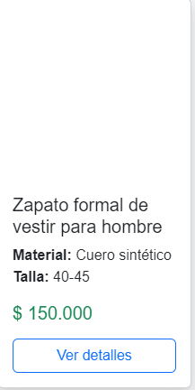 Boton "ver detalles" del Calzado
AREA FUNCIONAL : HISTORIA: Info_calzado
1 | El cliente podra visualizar la informacion detallada del calzado como la descripción, color, valo, material, talla, cantidad e imagen del calzado. | Alta | *Tener instalado un navegador. *Tener conexion a internet | Info de calzados | 1.Abrir la pagina 2.click en login 3. Seleccionar el calzado de preferencia 4. Pulsar el boton de "Ver detalles" 5. El cliente ya podra ver los detalles especificados. | Visualizar los detalles de cada calzado

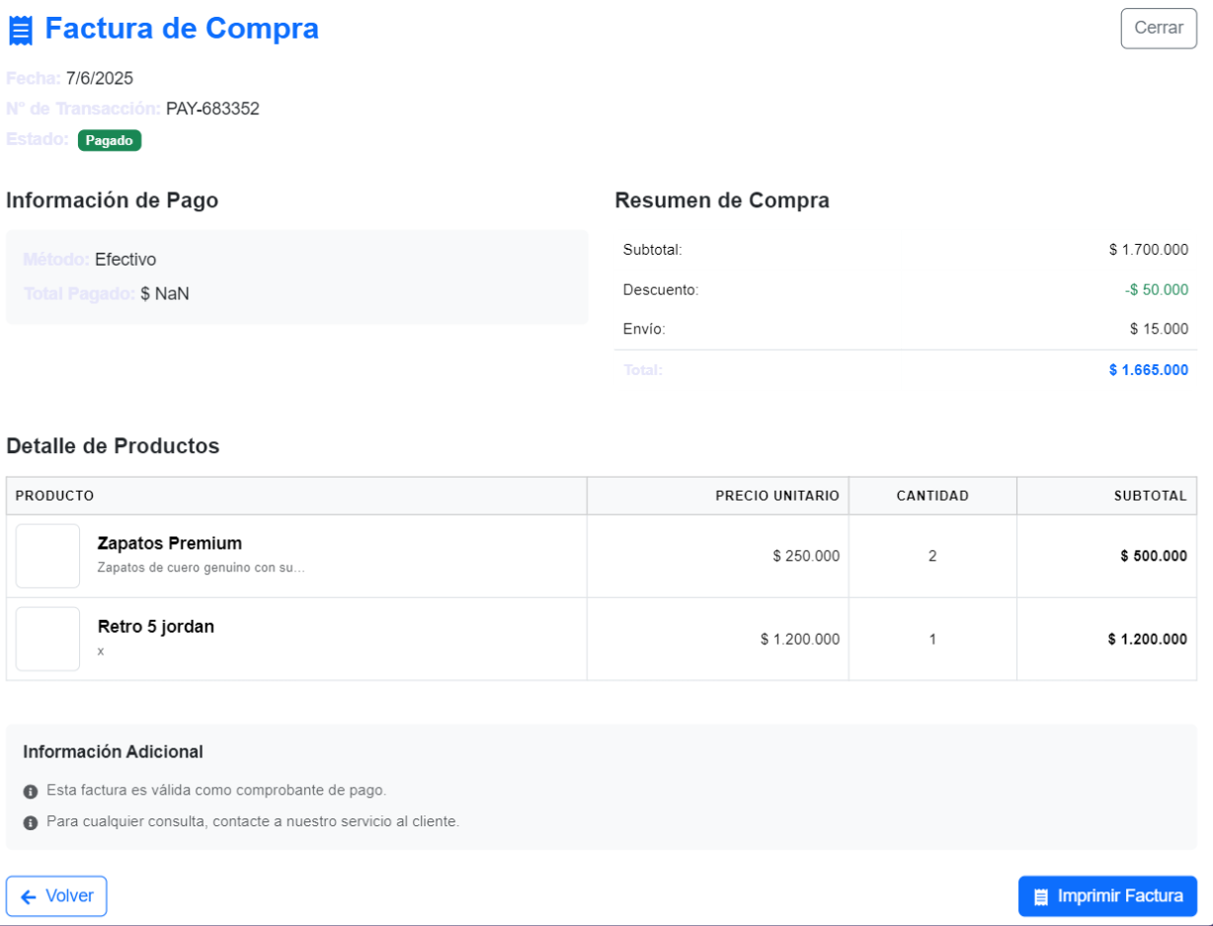
AREA FUNCIONAL : HISTORIA: Factura
1 | El cliente despues de haber realizado el pago podra visualizar su factura con sus detalles. | Alta | *Tener instalado un navegador. *Tener conexion a internet | Pago | 1.Abrir la pagina 2.click en login 3. Seleccionar el calzado de preferencia 4. Pulsar el boton de "Ver detalles" 5. El cliente ya podra ver los detalles especificado 6. Pulsar "Agregar al Carrito" 7. Ir a carrito de compras 8. Pulsar el boton "Proceder al Pago" 9. Elegir el metodo a pagar 10. Pulsar el boton de "Confirmar Pago" 11. Finalmente se visualizara la factura. | Facturación de la compra
2 | El cliente podra imprimir la factura si asi lo desea. | Alta | *Tener instalado un navegador. *Tener conexion a internet | Pago | 1.Abrir la pagina 2.click en login 3. Seleccionar el calzado de preferencia 4. Pulsar el boton de "Ver detalles" 5. El cliente ya podra ver los detalles especificado 6. Pulsar "Agregar al Carrito" 7. Ir a carrito de compras 8. Pulsar el boton "Proceder al Pago" 9. Elegir el metodo a pagar 10. Pulsar el boton de "Confirmar Pago" 11. Se visualizara la factura 12. Finalmente podra imprimir su factura si asi lo desea. | 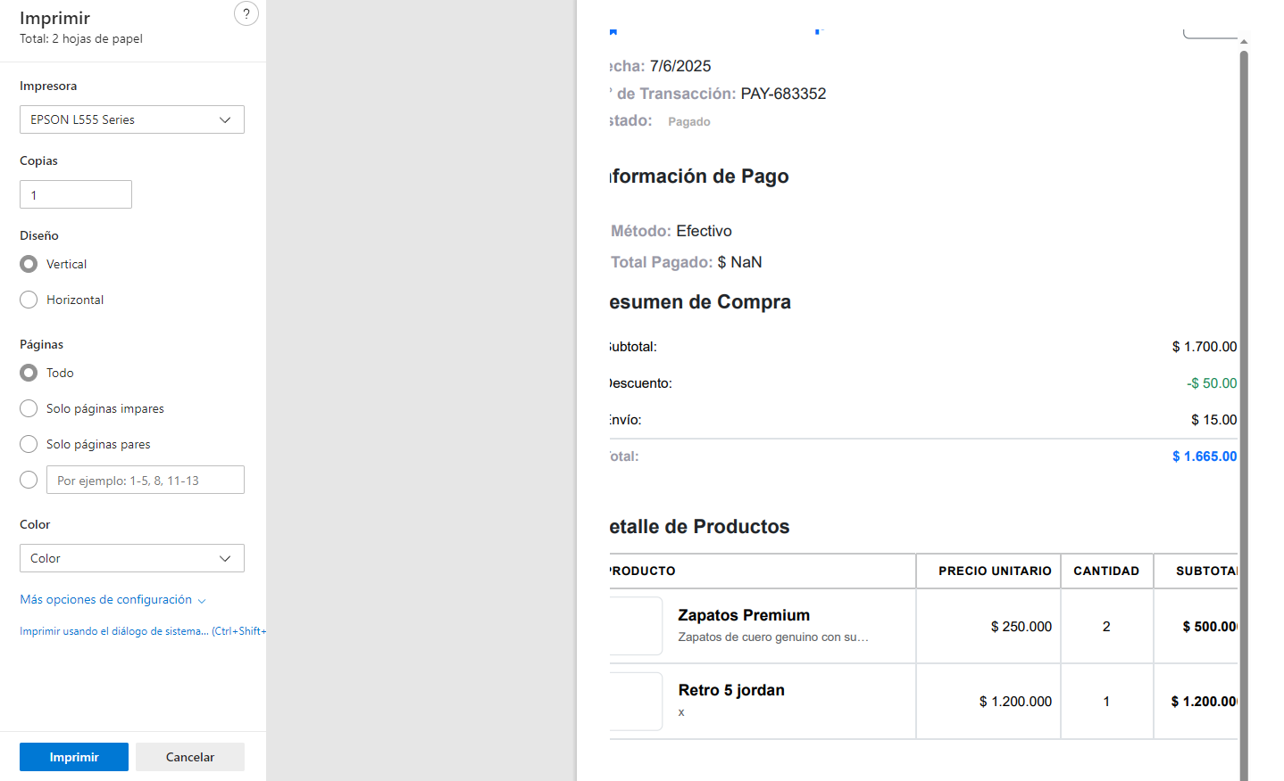 Impresion de la facturación de la compra
3

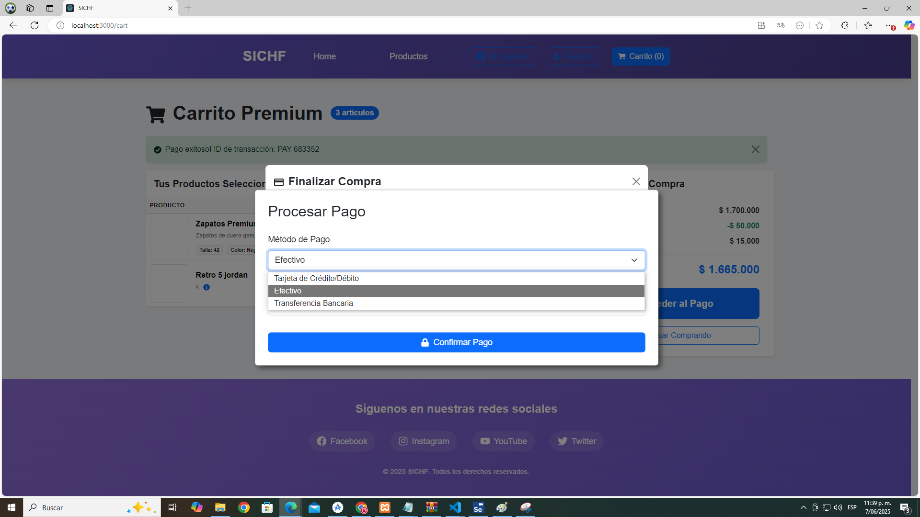
AREA FUNCIONAL : HISTORIA: Pago
1 | El cliente podra elegir el metodo de pago que prefiere para realizar su compra | Alta | *Tener instalado un navegador. *Tener conexion a internet | Pago | 1.Abrir la pagina 2.click en login 3. Seleccionar el calzado de preferencia 4. Pulsar el boton de "Ver detalles" 5. El cliente ya podra ver los detalles especificado 6. Pulsar "Agregar al Carrito" 7.El cliente con su carrito ya seleccionado se dirige al boton "Proceder pago"8. se visualizara el metodo de pago que puede seleccionar y el valor a pagar. | Pago Exitoso
2 | El cliente podra continuar con el proceso del pedido para visualizar su factura. | Alta | *Tener instalado un navegador. *Tener conexion a internet | Pago | 1.Abrir la pagina 2.click en login 3. Seleccionar el calzado de preferencia 4. Pulsar el boton de "Ver detalles" 5. El cliente ya podra ver los detalles especificado 6. Pulsar "Agregar al Carrito" 7.El cliente con su carrito ya seleccionado se dirige al boton "Proceder pago"8. se visualizara el metodo de pago que puede seleccionar y el valor a pagar 9. finalmente se pulzara el boton de "Confirmar pago". | Pago Exitoso
3

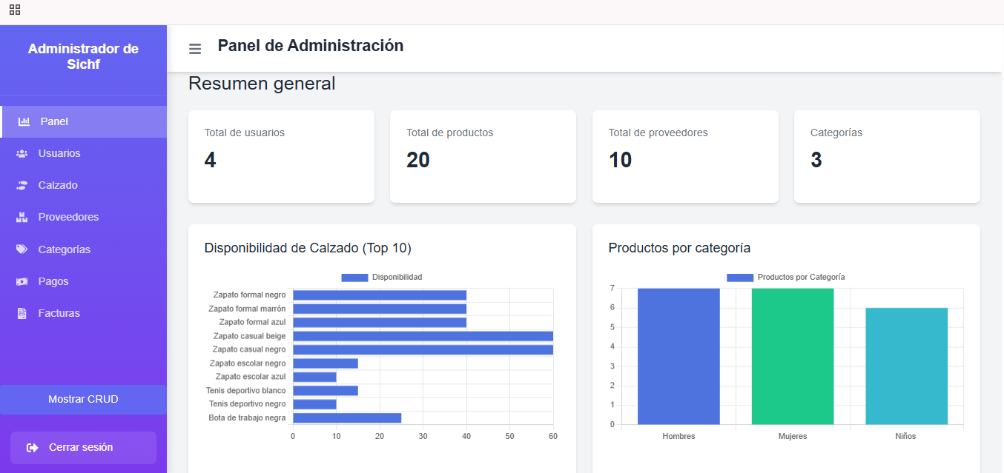
AREA FUNCIONAL: HISTORIA: Categorias
1 | Visualizar Categoria | Alta | *Tener instalado un navegador. *Tener conexion a internet | Total de Categorias | 1.Abrir la pagina 2.click en login 3. Seleccionar categorias 4. se mostrara un grafico con las 3 Categorias | 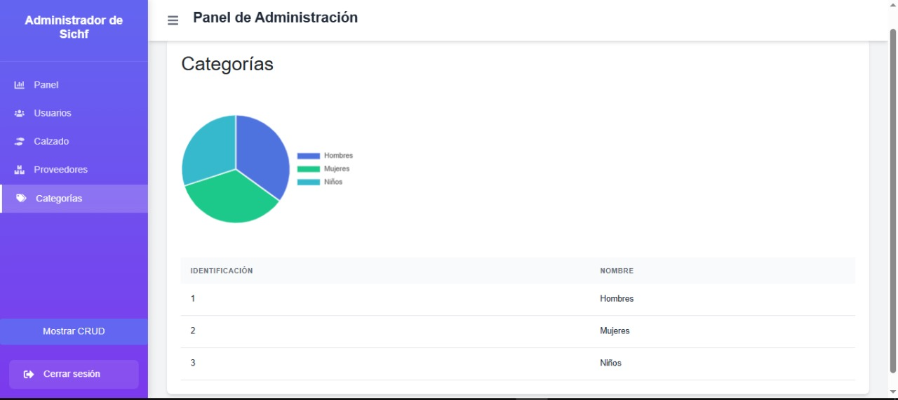 Grafico de estadistica con las 3 categorias Niños, Hombres y mujeres
AREA FUNCIONAL: HISTORIA: Dasboard
1 | Resumen General | Alta | *Tener instalado un navegador. *Tener conexion a internet | Vizualizacion de Datos con total de Usuarios, Total de Productos, Total Proveedores Y Categorias | 1.Abrir la pagina 2.click en login 3. aparcera el panel de administracion 4. se mostrara los graficos siguientes : total de Usuarios, Total de Productos, Total Proveedores Y Categorias | Resumen General con la informacion de: total de Usuarios, Total de Productos, Total Proveedores Y Categorias
2 | Usuarios Registrados | Alta | *Tener instalado un navegador. *Tener conexion a internet | Vizualizacion de Datos de total de Usuarios, Registrados | 1.Abrir la pagina 2.click en login 3. aparcera el panel de administracion 4. selecionar Calzados 5 visualizacion de Usuarios Registrados | 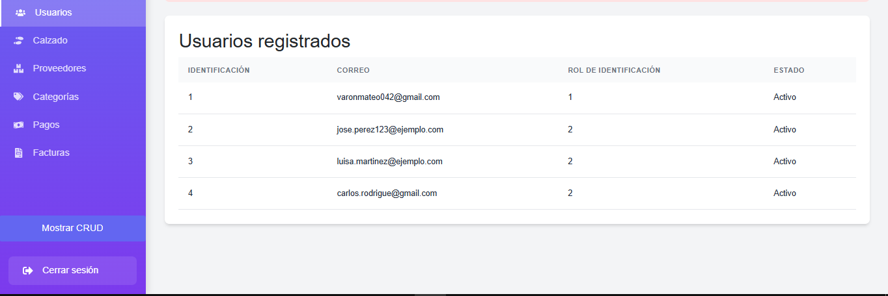 Resumen General con la informacion de: total de Usuarios
3 | Vizaulizacion de Calzados | Alta | *Tener instalado un navegador. *Tener conexion a internet | Vizualizacion de Datos de Calzados | 1.Abrir la pagina 2.click en login 3. aparcera el panel de administracion 4. selecionar Calzados 5 visualizacion de el inventario de calzado | 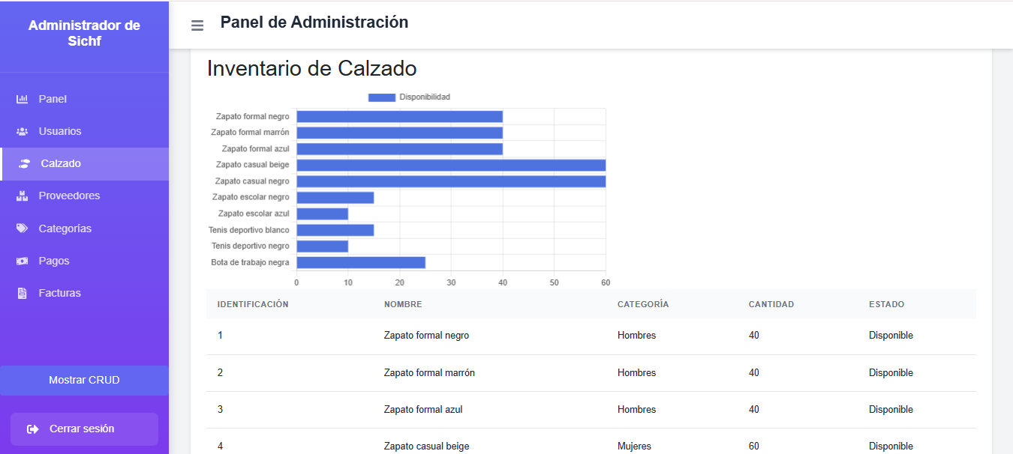 Resumen General con la informacion de: total de Calzados
4 | Vizaulizacion de Categorias | Alta | *Tener instalado un navegador. *Tener conexion a internet | Vizualizacion de Datos de Categorias | 1.Abrir la pagina 2.click en login 3. aparcera el panel de administracion 4. seleccionar categorias | Resumen General de las categoarias
5 | Vizaulizacion de Pagos | Alta | *Tener instalado un navegador. *Tener conexion a internet | Vizualizacion de Datos de Pagos | 1.Abrir la pagina 2.click en login 3. aparcera el panel de administracion 4. seleccionar Pagos | Resumen General de Pagos
6 | Vizaulizacion de Proveedores | Alta | *Tener instalado un navegador. *Tener conexion a internet | Vizualizacion de Datos de Proveedores | 1.Abrir la pagina 2.click en login 3. aparcera el panel de administracion 4. seleccionar Proveedores | Resumen General de Proveedores
7 | Vizaulizacion de Factura | Alta | *Tener instalado un navegador. *Tener conexion a internet | Vizualizacion de Datos de Factura | 1.Abrir la pagina 2.click en login 3. aparcera el panel de administracion 4. seleccionar Factura | 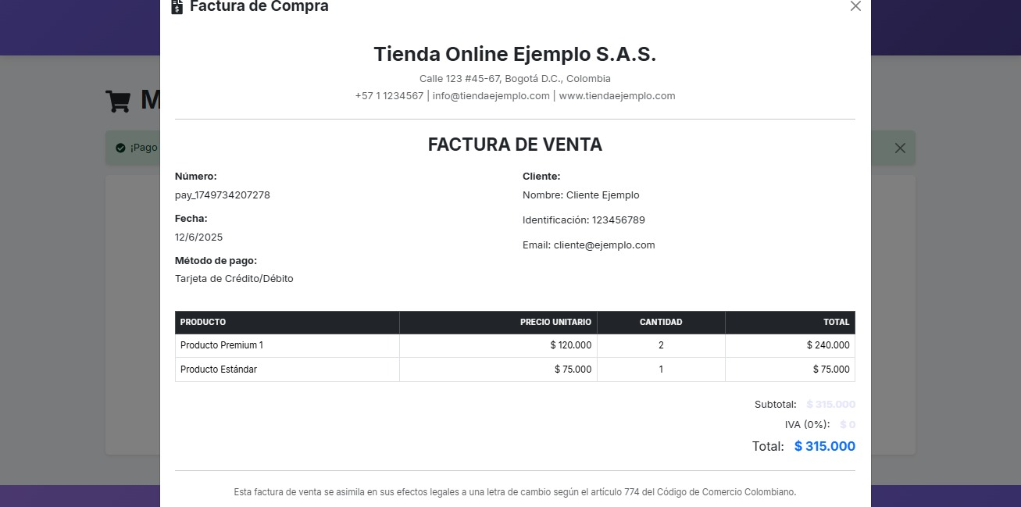 Resumen General de Facturas
8 | Crud Proveedores | Alta | *Tener instalado un navegador. *Tener conexion a internet | Crear, Leer, actualziar, Eliminar | 1.Abrir la pagina 2.click en login 3. aparcera el panel de administracion 4. selecionar el boton de cruds | Crear Proveedor, Leer Proveedor, actualziar Proveedor, Eliminar proveedor
9 | Crud info_calzado | Alta | *Tener instalado un navegador. *Tener conexion a internet | Crear, Leer, actualziar, Eliminar | 1.Abrir la pagina 2.click en login 3. aparcera el panel de administracion 4. selecionar el boton de cruds | 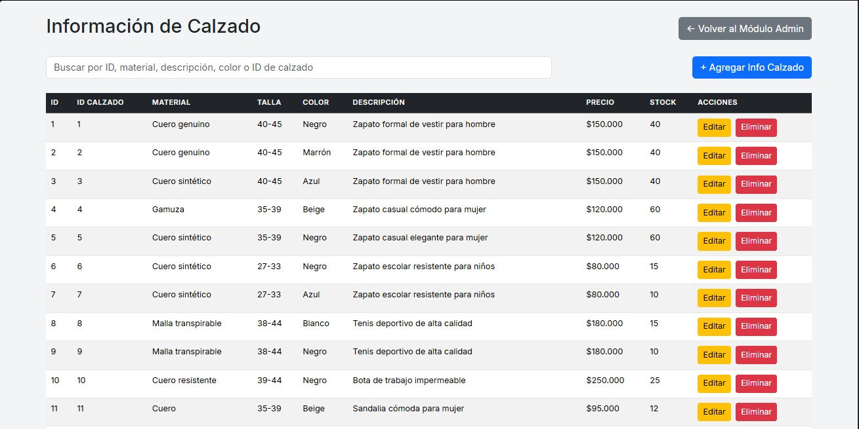 Crear Info_calzado, Leer Info_calzado, actualziar Info_calzado, Eliminar Info_calzado
10 | Crud calzado | Alta | *Tener instalado un navegador. *Tener conexion a internet | Crear, Leer, actualziar, Eliminar | 1.Abrir la pagina 2.click en login 3. aparcera el panel de administracion 4. selecionar el boton de cruds | Crear calzado, Leer calzado, actualziar calzado, Eliminar calzado
AREA FUNCIONAL: HISTORIA: Carrito
1 | Agregar Cantidad Carrito | Alta | *Tener instalado un navegador. *Tener conexion a internet | Agragar Calzado | 1.Abrir la pagina 2. Click en login 3. Buscar los calzados que quiere 4. Ver el detalle del calzado 5. Agregar el calzado al carrito 6. El cliente podra modificar la cantidad de pares que quiere de cierto calzado hasta un tope de dispponibles en el stock | Producto Agragado con Exito
2 | Eliminar Calzado Carrito | Alta | *Tener instalado un navegador. *Tener conexion a internet | Eliminar Calzado | 1.Abrir la pagina 2. Click en login 3. Buscar los calzados que quiere 4. Ver el detalle del calzado 5. Agregar el calzado al carrito 6. El cliente podra eliminar los calzados de su carrito cuando desee | Producto Eliminado con Exito
3 | Visualizar descripción del calzado | Alta | *Tener instalado un navegador. *Tener conexion a internet | Descricion del calzado | 1.Abrir la pagina 2. Click en login 3. Buscar los calzados que quiere 4. Ver el detalle del calzado 5. Agregar el calzado al carrito 6. El cliente podra ver la descripcion de todos los calzados que tiene en el carrito | Descripcion del cazlado
4 | Detalles de compra | Alta | *Tener instalado un navegador. *Tener conexion a internet | Resumen de la Compra | 1.Abrir la pagina 2. Click en login 3. Buscar los calzados que quiere 4. Ver el detalle del calzado 5. Agregar el calzado al carrito 6. El cliente podra visualizar todos los detalles de el calzado | 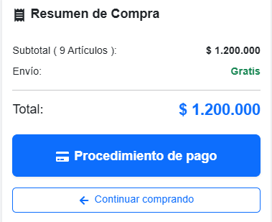 Detalle de la Compra
5 | Alertas Generadas | Alta | *Tener instalado un navegador. *Tener conexion a internet | Eliminar calzado | 1.Abrir la pagina 2. Click en login 3. Buscar los calzados que quiere 4. Ver el detalle del calzado 5. Agregar el calzado al carrito 6. El cliente al momento de eliminar un calzado visualiozara una alerta "Estas seguro que deseas eliminar este producto de tu carrito" | Alerta eliminar Producto | 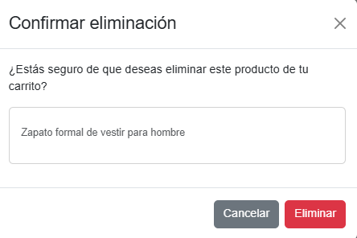
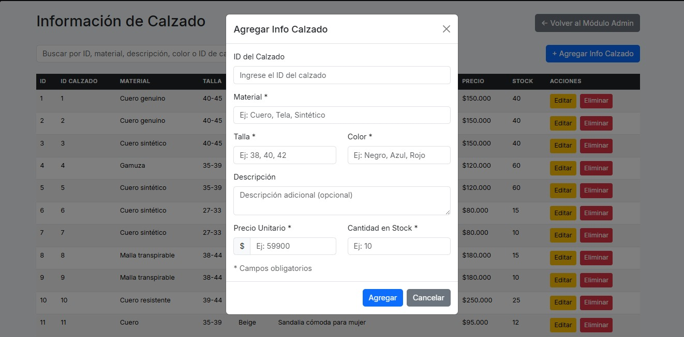
AREA FUNCIONAL: HISTORIA: Gestion Proveedores
1 | Agregar proveedor | Alta | *Tener instalado un navegador. *Tener conexion a internet | Datos del proveedor | 1.Abrir la pagina 2. Click en login 3. iniciar como administrador 4. dirigirse al boton de "Cruds" 5. seleccionar el boton de "Proveedor" 6. seleccionar el boton de agregar proveedor 7. Llenar la informacion pertinente del proveedor | Datos ingresaddos del proveedor
2 | Editar proveedor | Alta | *Tener instalado un navegador. *Tener conexion a internet | Datos por editar del proveedor | 1.Abrir la pagina 2. Click en login 3. iniciar como administrador 4. dirigirse al boton de "Cruds" 5. seleccionar el boton de "Proveedor" 6. seleccionar el boton de editar proveedor 7.editar la informacion pertinente del proveedor | 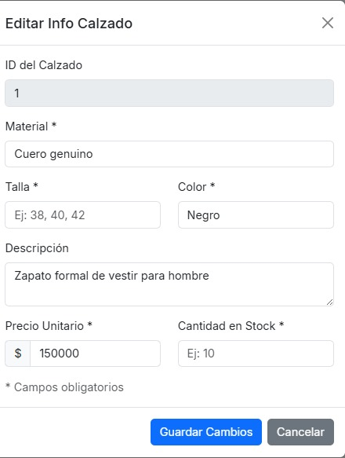 Datos editados del proveedor
3 | Eliminar proveedor | Alta | *Tener instalado un navegador. *Tener conexion a internet | Eliminar un proveedor | 1.Abrir la pagina 2. Click en login 3. iniciar como administrador 4. dirigirse al boton de "Cruds" 5. seleccionar el boton de "Proveedor" 6. seleccionar el boton de eliminar proveedor 7. Se eliminara el proveedor | Proveedor eliminado correctamente
4
5

